版权声明
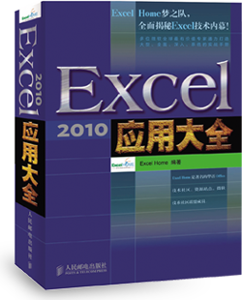

1．本文件为ExcelHome编著的图书《Excel 2010应用大全》的配套资
料，版权归ExcelHome网站及著作权人所有。
2．若传播本文件需完整注明出处：
“来源：ExcelHome网站（http://www.excelhome.net）”。
3．ExcelHome网站及作者拥有完整的版权，受著作权法保护，任何
单位及个人不得用于商业用途。
4．不得抄袭、修改、摘编本文件的任何内容，或以其他方式用于商
业目的，如对版权构成侵犯，将追究其法律责任。
5．本版权声明附于该文件内，不得删除！

微信公众号
iexcelhome
新浪微博
@ExcelHome
腾讯微博
@excel_home





www.excelhome.net

Sheet1
2010 新加坡青奥会 - 完全奖牌榜
 |  |  |  |  |  | 直接引用 | 内存数组
排名 | 国家或地区 | 金牌 | 银牌 | 铜牌 | 总数 | 4-10名 | 1-3名
1 | 中国 | 30 | 16 | 5 | 51 | 乌克兰 | 中国
2 | 俄罗斯 | 19 | 13 | 10 | 42 | 澳大利亚 | 俄罗斯
3 | 韩国 | 10 | 4 | 5 | 19 | 日本 | 韩国
4 | 乌克兰 | 9 | 9 | 11 | 29 | 匈牙利
5 | 澳大利亚 | 8 | 13 | 8 | 29 | 意大利
6 | 日本 | 7 | 5 | 3 | 15 | 古巴
7 | 匈牙利 | 7 | 3 | 5 | 15 | 阿塞拜疆
8 | 意大利 | 6 | 7 | 6 | 19
9 | 古巴 | 6 | 6 | 2 | 14 | 7 | 3
10 | 阿塞拜疆 | 6 | 2 | 0 | 8
11 | 法国 | 5 | 2 | 7 | 14
12 | 美国 | 4 | 8 | 9 | 21
13 | 德国 | 4 | 8 | 7 | 19
14 | 英国 | 4 | 2 | 5 | 11
15 | 加拿大 | 4 | 1 | 8 | 13

DataList | {"中国";"俄罗斯";"韩国";"乌克兰";"澳大利亚";"日本";"匈牙利";"意大利";"古巴";"阿塞拜疆";"法国";"美国";"德国";"英国";"加拿大"}

